叠层阻抗
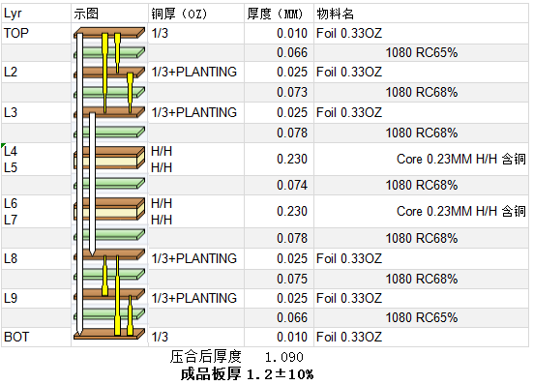

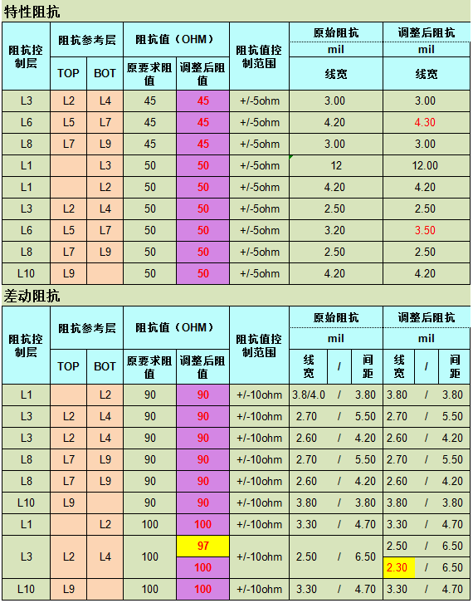

阻抗截图
45ohm | L1 参考L3 50 Ohm | L1&L10 90 Ohm | L1&L10 100 Ohm
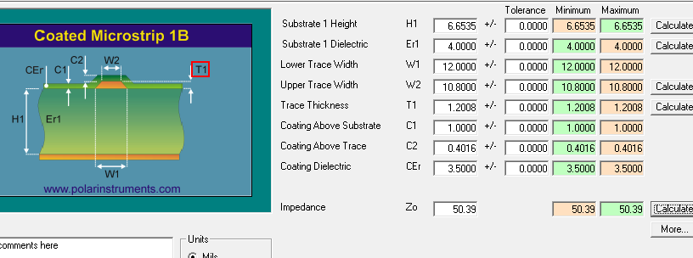
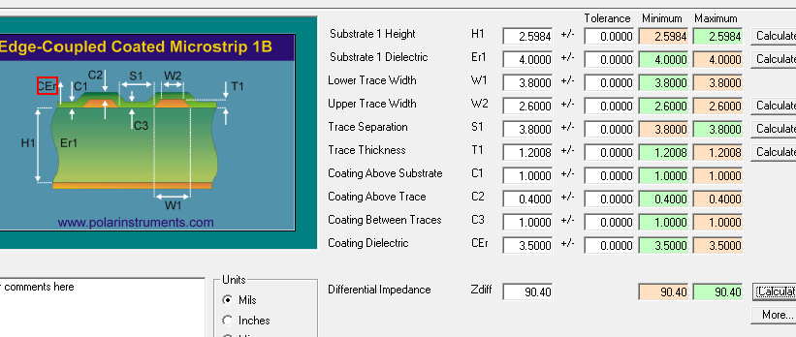
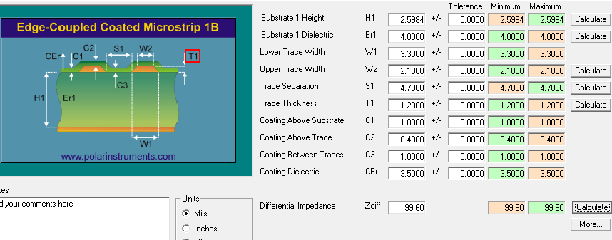


 | L1&l10 参考L2&l9 50 Ohm | L3&L8 90 Ohm
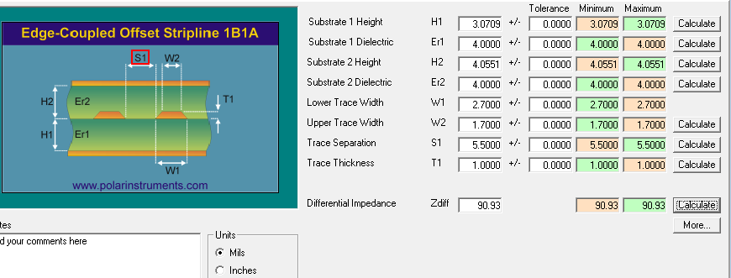

L3&L8 45ohm | L3&L8 50 Ohm | L3&L8 90 Ohm
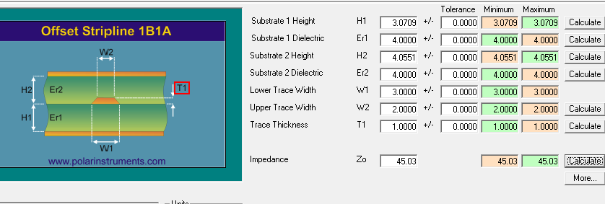

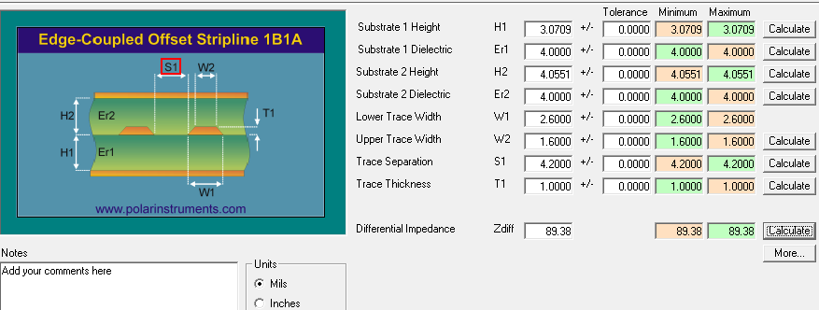

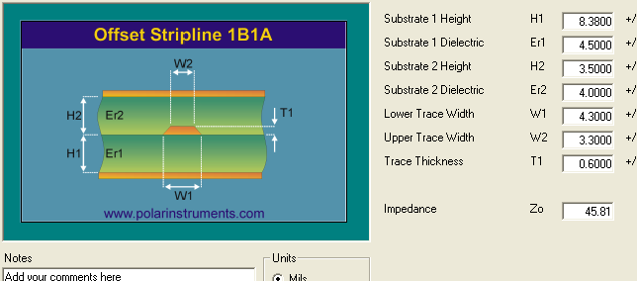
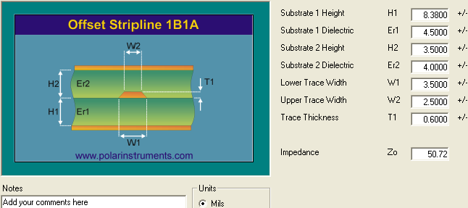
L6 45ohm | L6 50 Ohm |  | L3 100ohm
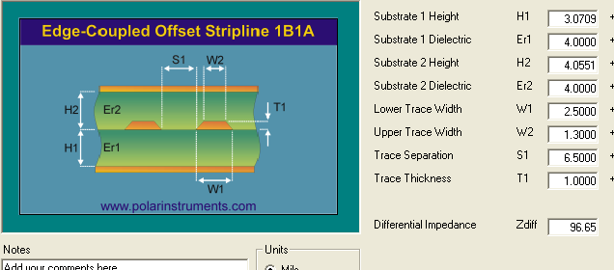

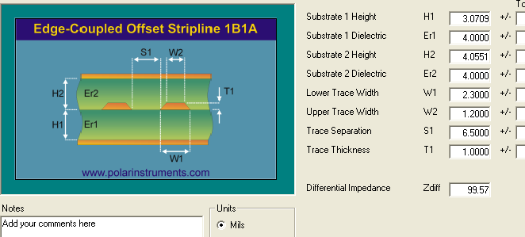

 |  |  | 此组阻抗需要达到100欧姆时，需要将线宽调整到2.3MIL

